1.IDENTIFICACION
INFORMACIÓN GENERAL |  | INFORMACIÓN DEL ESTUDIO RESPECTIVO
 |  | NODO NÚMERO |  |  |  |  | 14816
 |  | INFORME NÚMERO |  |  |  |  | 253
CONTRATISTA | UNIÓN TEMPORAL MOVILIDAD 2014 | ORDEN DE TRABAJO No. |  |  |  |  | PROGRAMACION BASICA
 |  | FECHA DE LA ORDEN DE TRABAJO |  |  |  |  | -
 |  | FECHA DE LA TOMA DE INFORMACIÓN |  |  |  |  | 270214
 |  | DÌA DE LA SEMANA
OBJETO DEL CONTRATO | REALIZAR LA TOMA DE INFORMACIÓN DE CAMPO, COMO INSUMO DEL PROGRAMA DE MONITOREO, SEGUIMIENTO Y PLANEACIÓN DEL TRÁNSITO Y EL TRANSPORTE DE BOGOTA D.C | TIPO DE ESTUDIO |  |  |  |  | VOLÚMENES POR TIPO DE VEHÍCULO
 |  | NOMBRE DEL ARCHIVO |  |  |  |  | 14816_AK_45_X_AC_127_140227_VOL_V1.xlsx
 |  | CÓDIGO DEL ESTUDIO |  |  |  |  | VOL
 |  | LUGAR DE LA TOMA DE INFORMACIÓN
NÚMERO DE CONTRATO | 2072-2013 | COORDENADA X |  |  |  |  | LONGITUD
 |  | COORDENADA Y |  |  |  |  | LATITUD

FECHA DE INICIO DEL CONTRATO | 22-01-2014 | PROFESIONALES RESPONSABLES
 |  | CONSULTOR (DIRECTOR) |  |  |  |  | ING. MSC. SANDRA LUCIA NAVAS TEQUIA
 |  | CONSULTOR (COORDINADOR GENERAL) |  |  |  |  | ING. MSC. LUIS FERNANDO RUBIANO BARRERO
INTERVENTORÍA | UNIVERSIDAD NACIONAL DE COLOMBIA | CONSULTOR (EXPERTO EN TRÁNSITO Y TRANSPORTE) |  |  |  |  | ING. ESP. DIANA PAOLA PARADA
 |  | CONSULTOR (ING ANÀLISIS) |  |  |  |  | ING. ESP. FERNANDO BECERRA
 |  | INTERVENTORÍA (DIRECTOR) |  |  |  |  | ING. MSC. ARTURO ZARATE
 |  | INTERVENTORÍA (ESPECIALISTA) |  |  |  |  | ING. MSC. WILLIAM CASTRO
 |  | INTERVENTORÍA (RESIDENTE) |  |  |  |  | ING. JOSÉ EDWIN TORRES
OBJETO DEL CONTRATO | INTERVENTORÍA TÉCNICA, ADMINISTRATIVA Y FINANCIERA PARA LA TOMA DE INFORMACIÓN DE CAMPO COMO INSUMO DEL PROGRAMA DE MONITOREO, SEGUIMIENTO Y PLANEACIÓN DEL TRÁNSITO Y TRANSPORTE DE BOGOTÁ D.C. | SUPERVISOR SECRETARIA MOVILIDAD |  |  |  |  | ING. FABIAN GONZALEZ

 |  | VERSIONES DEL ESTUDIO
 |  | NÚMERO |  | FECHA | OBSERVACIONES
NÚMERO DE CONTRATO | 2072-2013 | Versión 0 |  | 06/03/14
 |  | Versión 1 |  | 18/03/14 | SE INCLUYERON LAS OBSERVACIONES DE LA INTERVENTORÍA SEGÚN COMUNICADO FI-INT-CMTTUB14-083-14. SE DA RESPUESTA MEDIANTE COMUNICADO ICV-187-C-137. En la hoja 2.Base se revisaron los valores registrados para: 05:45-06:00 horas del movimiento 1 en livianos y se evidencia que la variación en el volumen se debe al inicio de la hora pico; se corrige el dato de las 13:15-13:30 horas del movimiento 2B en livianos, debido a errores de digitación.
 |  | Versión 2
FECHA DE INICIO DEL CONTRATO | 21-01-2014 | Versión 3

 |  | DESCRIPCIÓN DE LA TOMA DE INFORMACIÓN
 |  | TIPO DE VEHÍCULO | FACTOR DE EQUIVALENCIA | MOVIMIENTOS AFORADOS |  |  | No. DE PERÍODOS | HORA
ESQUEMA |  |  |  | ACCESO | LENTA | RÁPIDA | HORARIO DEL PERÍODO No. 1 | 22:00-06:00
 |  | L | 1 | NORTE | 1 | 1B | HORARIO DEL PERÍODO No. 2 | 06:00-14:00
 |  | C | 2 | SUR | 2 | 2B | HORARIO DEL PERÍODO No. 3 | 14:00-22:00
 |  |  |  | OCCIDENTE | 3 |  | No. DE HORAS TOMADAS |  | 24
 |  | BT | 2 | ORIENTE | 4 |  | HORARIO DE LA TOMA DE INFORMACIÓN |  | 22:00-22:00
 |  | B | 2 |  |  |  | No. DE EQUIPOS UTILIZADOS |  | 14
 |  |  |  | OBSERVACIONES DE LA TOMA DE INFORMACIÒN
 |  | AL | 2 | OBSERVACION |  |  |  |  |  | ACCESO
 |  | AT | 2.5 | A PARTIR DE LAS 05:15 HORAS SE EVIDENCIA UN INCREMENTO EN LOS VALORES DEBIDO AL INICIO DE LA HORA PICO. |  |  |  |  |  | TODOS
 |  | BA | 2.5 | EN EL PERIODO DE LAS 07:20-08:20 HORAS SE PRESENTA FLUJO LENTO EN EL SENTIDO N-S. |  |  |  |  |  | NORTE
 |  | ESP | 2 | EN EL PERIODO DE LAS 08:45-09:15 Y LAS 10:15-10:45 HORAS SE GENERA CONGESTION VEHICULAR. |  |  |  |  |  | NORTE
 |  | INT | 2 | EN EL PERIODO DE LAS 15:00-16:30 HORAS UN CAMIÓN OBSTACULIZA LA VIA. |  |  |  |  |  | NORTE
 |  | C2P | 2.5 | EN EL PERIODO DE LAS 07:00-09:30 HORAS SE PRESENTA FLUJO LENTO. |  |  |  |  |  | NORTE
 |  | C2G | 2.5 | SE AUMENTA EL VOLUMEN DE ESPECIALES POR SALIDA DE RUTAS ESCOLARES A LAS 15:45 HORAS. |  |  |  |  |  | NORTE
 |  | C3-C4 | 2.5 | SE PRESENTA LLUVIA A PARTIR DE LAS 04:10 HORAS. |  |  |  |  |  | SUR
 |  | C5 | 2.5 | INCREMENTA EL FLUJO DE ARTICULADOS DEBIDO AL RETORNO DE BUSES SIN PASAJEROS A LAS 20:15 HORAS. |  |  |  |  |  | SUR
 |  | >C5 | 2.5 | EN EL PERIODO DE LAS 09:00-11:00 HORAS SE PRESENTA CONGESTIÓN VEHICULAR. |  |  |  |  |  | OCCIDENTE
 |  | M | 0.5 | EN EL PERIODO DE LAS 14:00-17:45 SE PRESENTA REPRESAMIENTO VEHICULAR. |  |  |  |  |  | OCCIDENTE
 |  | BIC | 0.3

 |  | ANALISIS PUNTUAL
 |  | LA INTERSECCIÓN AVENIDA CARRERA 45 (AUTOPISTA NORTE) CON AVENIDA CALLE 127 (AVENIDA RODRIGO LARA BONILLA), SE ENCUENTRA UBICADA AL NORTE DE LA CIUDAD, EN LA LOCALIDAD DE USAQUEN. LA AVENIDA CARRERA 45 TIENE CUATRO CALZADAS , DOS POR CADA SENTIDO DE CIRCULACIÓN, NORTE - SUR Y VICEVERSA, LAS CALZADAS LENTAS CUENTAN CON DOS CARRILES PARA LA CIRCULACIÓN DE TRÁFICO MIXTO Y LAS RÁPIDAS CONTIENEN TRES CARRILES PARA TRÁFICO MIXTO Y UN CARRIL EXCLUSIVO DEL SISTEMA TRANSMILENIO Y SU RESPECTIVO SEPARADOR CENTRAL, MIENTRAS LA AVENIDA CALLE 127 CUENTA CON DOS CALZADAS, UNA POR CADA SENTIDO DE CIRCULACIÓN, ESTE - OESTE Y VICEVERSA, CON DOS CARRILES PARA CADA UNA PERMITIENDO LA CIRCULACIÓN DE TRAFICO MIXTO ( INCLUYE TPC ), EL PASO DE ESTA AVENIDA ES SOBRE NIVEL DE LA AVENIDA CARRERA 45. EL VOLUMEN TOTAL AFORADO DURANTE EL DÍA JUEVES 27 DE FEBRERO DE 2014 FUE DE 317.817 VEHÍCULOS MIXTOS, COMPUESTOS DE LA SIGUIENTE MANERA: EL 76,4% CORRESPONDEN A VEHÍCULOS LIVIANOS, EL 12,5% MOTOS, EL 6,9% A TRANSPORTE PÚBLICO COLECTIVO (COLECTIVOS, BUSETA / BUSETON, BUSES) Y EL 3,4% A VEHÍCULOS DE CARGA. LOS PERÍODOS DE MÁXIMA DEMANDA SE PRESENTAN ENTRE LAS 06:15 Y LAS 07:15 HORAS, Y ENTRE LAS 17:00-18:00 HORAS. LA HORA PICO TOTAL DE LA INTERSECCIÓN SE REGISTRA ENTRE LAS 17:00-18:00 HORAS, PERIODO EN EL QUE SE MOVILIZA UN TOTAL DE 21.258 VEHÍCULOS MIXTOS, DE LOS CUALES EL 71,6% CORRESPONDE A VEHÍCULOS LIVIANOS, EL 16,1% MOTOS, EL 7,8% A TRANSPORTE PUBLICO COLECTIVO Y MASIVO, EL 2,8% A TRANSPORTE DE CARGA Y FINALMENTE LAS BICICLETAS CON UNA PARTICIPACIÓN DEL 1,7%.

 |  | REGISTRO FOTOGRÁFICO
 |  | 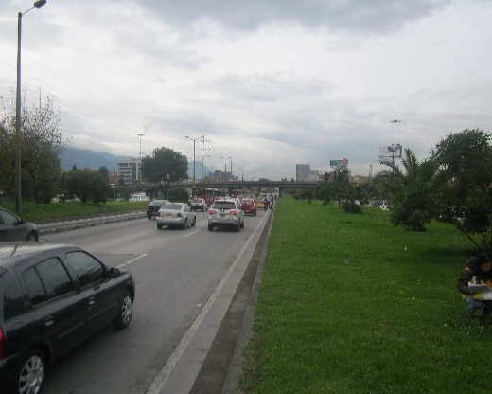 |  |  |  |  | 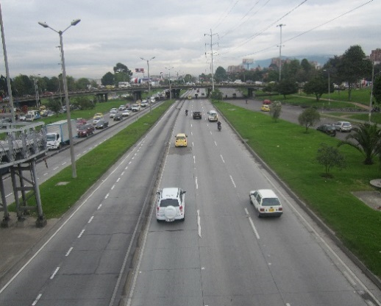

 |  | ACCESO NORTE |  |  |  |  | ACCESO SUR

 |  | 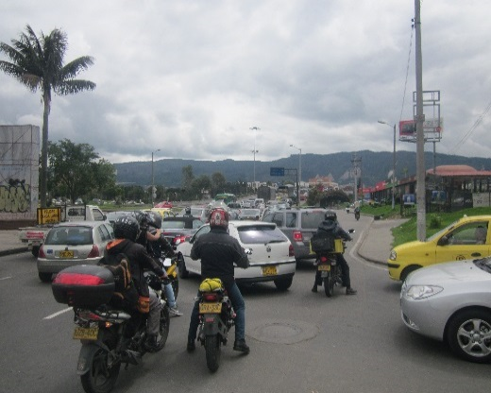 |  |  |  |  | 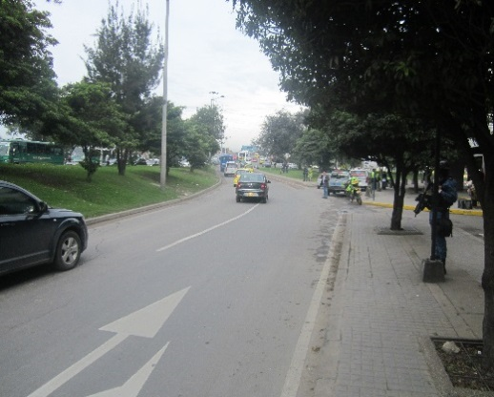

 |  | ACCESO OCCIDENTE |  |  |  |  | ACCESO ORIENTE

